Раздв.система, Рото
 | Прайс действителен с 01 декабря 2015 года.
Прайс лист РАЗДВИЖНАЯ СИСТЕМА. Страница 1
Наименование | Ед. изм. | РОЗНИЦА
1. Натуральный шпон (дерево красное, орех, кофе, сапели, сапели не тон) (**ТИП2)
раздвижная система | кв.м. | 9325.8
Фальш-панель | кв.м. | 2378.7
2. шпон FINELINE (**ТИП 1, ТИП 2)
раздвижная система | кв.м. | 9791.55
Фальш-панель | кв.м. | 2635.2
3. Натуральный шпон (патина орех, патина ваниль) (**ТИП 2)
раздвижная система | кв.м. | 12567.15
Фальш-панель | кв.м. | 3203.55
4. Крашение маслом (**ТИП 1, ТИП 2) |  | 0 | 0
раздвижная система | кв.м. | 11138.85
Фальш-панель | кв.м. | 2853.9
5. Крашение эмалью (**ТИП1, ТИП 2) |  | 0 | 0
раздвижная система | кв.м. | 13196.25
Фальш-панель | кв.м. | 3148.2
ПВХ-покрытие (**ТИП 1 и ТИП 2) (наценки за цвет см. ПВХ двери) |  |  | 0
раздвижная система | кв.м. | 8441.55
Фальш-панель | кв.м. | 2151.9

Брус сращенный строганный 100х40х2050 мм | шт. | 336.15
Брус сращенный строганный 58х34х2050 мм | шт. | 278.1
Доборы и наличники для оформления проема раздвижной системы рассчитываются отдельно по прайсу погонажных изделий.
Доп.опции
 |  | розница
Доводчик (при заказе створок из текущих моделей дверей) | шт. | 16500
Синхронизатор телескопический (при заказе створок из текущих моделей дверей) | шт. | 18000
Доводчик (при заказе створок кв.м.) | шт. | 12949
Синхронизатор телескопический (при заказе створок кв.м.) | шт. | 10898
Синхронизатор | шт. | 7000
двигатель для раздвижной системы с пультом управления и с разными режимами работы | шт. | 60000
матирование рисунка на ТРИПЛЕКСЕ с одной или с двух сторон, за 1 полотно — только в моделях со стеклом без поперечных планок - | полотно | 877.5
Наценка за бронзовый триплекс за 1 кв.м. | кв.м. | 607.5
Наценка за створки из зеркал | кв.м. | 830.25
Наценка за Витраж заливной | 1створка | 8538.75
Замок на распашные секции (золото, матовый хром, бронза) | шт. | 1321.65
Стандартная комплектация
Створки (со стеклом триплекс) БЕЗ Рисунка – 4 шт.
Направляющие «купе»(алюмин.) – 2 шт.
Нижняя направляющая под поводок – 2 шт.
Роликовый механизм – 4 комплекта.
Ручки на створки (золото, матовый хром, бронза)– 4 шт.
Саморезы для крепления – 20 шт.
Поводок нижний – 4 шт.

Прайс лист РАЗДВИЖНАЯ СИСТЕМА. Страница 2

Раздвижные системы на базе ассортиментного ряда полотен
Модель | Высота створок mах - min |  | Ширина створок mах - min | шаг по ширине | Возможность установки доводчика
Шпон |  | 1800-2300 | 400-800 | 50 мм. | +
Вдохновение | ПО/ПГ
Комфорт 1,2,3,4,5,6,7,8,9,10. | ПО/ПГ |  |  |  | + кроме Комфорт 3 и 4
Нюанс, Нюанс 2,4, 5 | ПО/ПГ
Этюд | ПО/ПГ
Лира | ПО/ПГ
Лайн 5,6,8, 9,10 | ПО/ПГ
Все модели в глухом исполнении | ПГ |  |  |  | +
ПВХ
Домино 1,2,4,5,7,8. Трио, Квадро. | 2000-2300 В диапазоне 1800-2300, если данные величины возможны для конкретной модели |  | В диапазоне 400-800 (Сенатор 2 ПО - от 600 мм.), если данные величины предусмотрены для конкретной модели) | 50 мм. | +
Некст 2, 3, 4
Аврора, Веста, Венера, Ницца 1, 2, 3, Афина, Лайм
Париж 1, 2
Фаворит 1,2
Стиль 2, 3, 4, 5, 8, 6М,7,8А, 9, 10
Сенатор 1,2
Элегия, Корона, Гармония, Вальс, Венеция
Валетта
Розетти 1,2,3 |  |  |  |  | +
Парус
Мария
Авангард, Белла, Мираж
Кристалл 3
Модель 6А, Диадема
Сириус 1,2,3
Мегаполис В1, Г1, Г6, Г2,
Все модели в глухом исполнении |  |  |  |  | +
Стоимость складывается из стоимости механизма на 1 створку + стоимость полотна по основному прайсу. Фальш-панели, доборы - считаются отдельно по основному прайсу |  |  |  | РОЗНИЦА
Механизм на 1 створку для раздвижной системы |  |  |  | 4793.85
РОТО-Механизм
Механизм Морелли черный (возможные модели для установки — все глухие полотна в шпоне, с ПВХ покрытием, окрашенные эмалью и маслом, Розетти, Остекленные — Нюанс 4,5, Токио 2, Токио, Некст 2а, 3, 4, Париж 1,2 |  |  |  | 25515 | розница, пересматривается продавцом
Механизм Морелли хром (возможные модели для установки — все глухие полотна в шпоне, с ПВХ покрытием, окрашенные эмалью и маслом, Розетти, Остекленные — Нюанс 4,5, Токио 2, Токио, Некст 2а, 3, 4, Париж 1,2 |  |  |  | 28431 | розница, пересматривается продавцом

Доводчик на Рото-механизм |  |  |  | 4320
Механизм книжка-люкс
Механизм Морелли книжка-люкс. хром (возможные модели для установки — все глухие полотна в шпоне, с ПВХ покрытием, окрашенные эмалью и маслом, Розетти, Остекленные — Нюанс 4,5, Токио 2, Токио, Некст 2а, 3, 4, Париж 1,2… |  |  |  | 17415 | полотна 400+400 | розница, пересматривается продавцом
Механизм Морелли книжка-люкс. хром (возможные модели для установки — все глухие полотна в шпоне, с ПВХ покрытием, окрашенные эмалью и маслом, Розетти, Остекленные — Нюанс 4,5, Токио 2, Токио, Некст 2а, 3, 4, Париж 1,2… |  |  |  | 22950 | полотна 450+450, полотна 500+500 | розница, пересматривается продавцом

3. Принимаются заказы с зеркалами, с комбинацией стекло+зеркало. Нанесение рисунка может быть односторонним, двусторонним, зеркально матированным; или можно указать матирование поверхности стекла / зеркала с нематированным рисунком. Возможные рисунки: Камелия, Симфония (Браво, Вива, Прима, Соло), Флора, Лиана, Лаберинт, Париж, Дюна, Зебра,Трек, Орхидея, Василек, Лента, Дождь, Гиацинт, Матрица, Кросс, Капель, Зигзаг, Жизель, Нити, Лилия.

 | Прайс лист РАЗДВИЖНАЯ СИСТЕМА. Страница 3
Вот так может выглядеть раздвижная система, стилизованная под Симфонию Браво. Модель полотна в первом случае — Токио 2, рисунок называется «Симфония Браво большой». Для заказа модели с двумя стёклами и одним горизонтом посредине нужно указать рисунок на стекло «Симфония Браво малый», что по умолчанию будет подразумевать изготовление створки

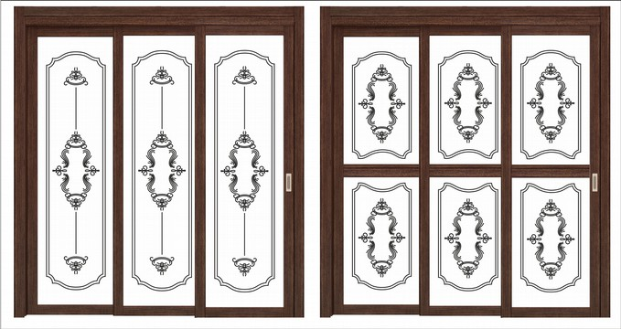

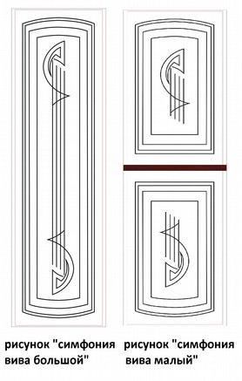
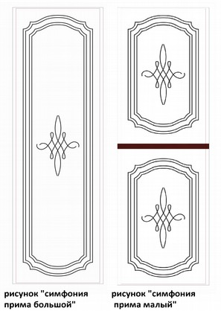
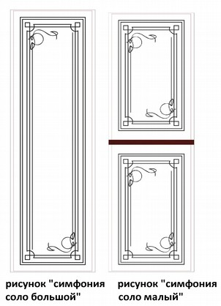

МР-погонаж
Матрица вариантов исполнения погонажных изделий компании «Двери Зодчий»

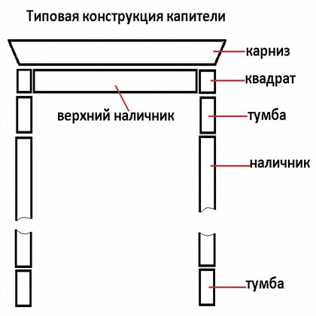
 |  | ПВХ-покрытие, солтекс |  |  |  |  |  |  |  |  |  |  |  |  |  |  |  |  |  |  | шпон, масло, эмаль
 |  | стандарт |  |  |  |  |  |  | телескоп тип 1 (плоский) |  |  |  |  |  | телескоп тип 2 (капля) |  |  |  |  |  | стандарт |  |  |  |  |  |  | телескоп тип 1 (плоский) |  |  |  |  | телескоп тип 2 (капля)
 |  | высота |  | ширина |  |  | толщина | паз под полотно | высота |  | ширина |  | толщина | паз под полотно | высота |  | ширина |  | толщина | паз под полотно | высота |  | ширина |  |  | толщина | паз под полотно | высота |  | ширина | толщина | паз под полотно | высота |  | ширина |  | толщина | паз под полотно
 |  |  |  | МДФ | массив | МДФ + фанера |  |  |  |  | МДФ | МДФ + фанера |  |  |  |  | МДФ + фанера | МДФ |  |  |  |  | МДФ | массив | МДФ + фанера |  |  |  |  | МДФ |  |  |  |  | МДФ + фанера | МДФ
короб | полотно 35 мм | 2050 | 2350 | 75 | 75 |  | 30 | 38 | 2050 | 2350 | 75 |  | 30 | 38 | 2050 | 2350 | 85 |  | 40 | 38 | 2050 | 2350 | 75 | 75 |  | 30 | 38 | 2050 | 2350 | 75 | 30 | 38 | 2050 | 2350 | 85 |  | 40 | 38
 | полотно 40 мм | 2050 | 2350 | 80 | 75 |  | 30 | 43 | 2050 | 2350 | 80 |  | 30 | 43 | 2050 | 2350 | 91 |  | 40 | 43 | 2050 | 2350 | 80 | 75 |  | 30 | 43 | 2050 | 2350 | 80 | 30 | 43 | 2050 | 2350 | 91 |  | 40 | 43
 | для скрытых петель 35 | 2050 | 2350 |  |  | 75 | 45 | 38 |  |  |  |  |  |  |  |  |  |  |  |  | 2050 | 2350 |  |  | 75 | 45 | 38
 | для скрытых петель 40 | 2050 | 2350 |  |  | 80 | 45 | 43 |  |  |  |  |  |  |  |  |  |  |  |  | 2050 | 2350 |  |  | 80 | 45 | 43
 | полотно 38 мм | 2050 | 2350 | 78 |  |  | 30 | 41
 | рото-короб |  |  |  |  |  |  |  | 2150 | 2350 | 80 |  | 60 |  |  |  |  |  |  |  | 2150 | 2350 | 80 |  |  | 60
 | противопожарное | 2050 | 2350 |  |  | 82 | 30 | 43
 | для Спектр |  |  |  |  |  |  |  |  |  |  |  |  |  |  |  |  |  |  |  | 2050 | 2350 | 80 |  |  | 30 | 43
 | для Мега-полисов |  |  |  |  |  |  |  | 2150 | 2350 |  | 90 | 42 | 43
 | для Офисов |  |  |  |  |  |  |  | 2050 | 2350 |  | 75 | 40 | 43
наличник | капля | 2150 | 2450 | 70 |  |  | 10 |  |  |  |  |  |  |  | 2150 | 2450 |  | 70 | 10 |  | 2150 | 2450 | 70 |  |  | 10 |  |  |  |  |  |  | 2150 | 2450 |  | 70 | 10
 | плоский | 2150 | 2450 | 70 / 90 |  |  | 10 |  | 2150 | 2450 | 70 |  | 10 |  |  |  |  |  |  |  | 2150 | 2450 | 70 / 90 |  |  | 10 |  | 2150 | 2450 | 70 | 10
 | фрезерованный | 2150 | 2350 | 90 |  |  | 10 |  |  |  |  |  |  |  |  |  |  |  |  |  | 2150 | 2450 | 70 / 90 |  |  | 10
добор |  | 2050 | 2350 | 80 / 120 |  |  | 16 |  | 2050 | 2350 | 90 / 130/ 170 |  | 16 |  | 2050 | 2350 |  | 90 / 130 / 170 | 16 |  | 2050 | 2350 | 80 / 120 |  |  | 16 |  | 2050 | 2350 | 90 / 130/ 170 | 16 |  | 2050 | 2350 |  | 90 / 130/ 170 | 16
соединит.планка для доборов |  | 2050 | 2350 | 40 |  |  | 3 |  |  |  |  |  |  |  |  |  |  |  |  |  | 2050 | 2350 | 40 |  |  | 3
притворная планка |  | 2000 | 2350 | 30 |  |  | 10 |  |  |  |  |  |  |  |  |  |  |  |  |  | 2000 | 2350 | 30 |  |  | 10
панель для направл-х купе |  | 2050 | 2350 | 120 |  |  | 16 |  |  |  |  |  |  |  |  |  |  |  |  |  | 2050 | 2350 | 120 |  |  | 16

Составные детали капителей с размерами
составные детали |  | карниз |  |  |  | наличник |  |  |  | квадрат |  |  |  | наличник верхний |  |  |  | тумба |  |  |  | варианты покрытий
 |  | выс | шир | тол | кол-во | выс | шир | тол | кол-во | выс | шир | тол | кол-во | выс | шир | тол | кол-во | выс | шир | тол | кол-во
кап.1 | одинарная | 70 | 990 | 16 | 1 | 2070 | 70 | 10 | 2 |  |  |  |  |  |  |  |  |  |  |  |  | ПВХ, солтекс
 | распашная | 70 | 1390 | 16 | 1 | 2070 | 70 | 10 | 2
кап.2 | одинарная | 47 | 1050 | 75 | 1 | 2150 | 70 | 10 | 2 |  |  |  |  | 963 | 70 | 10 | 1 | 300 | 70 | 16 | 2 | ПВХ, солтекс
 | распашная | 47 | 1450 | 75 | 1 | 2150 | 70 | 10 | 2 |  |  |  |  | 1363 | 70 | 10 | 1 | 300 | 70 | 16 | 2
кап.3 | одинарная | 40 | 992 | 32 | 1 | 2070 | 70 | 10 | 2 |  |  |  |  | 958 | 70 | 16 | 1 |  |  |  |  | ПВХ, солтекс
 | распашная | 40 | 1392 | 32 | 1 | 2070 | 70 | 10 | 2 |  |  |  |  | 1358 | 70 | 16 | 1
кап.4 | одинарная |  |  |  |  |  |  |  |  | 70/ 90 | 70/ 90 | 16 | 2 |  |  |  |  |  |  |  |  | шпон, + патина золото
...

